ワーク・ライフスタイルチェックシート 説明
ワーク・ライフスタイルチェック 診断とは？

この度は、『映画で語るキャリア塾』 が提供する 『ワーク ・ ライフスタイルチェックシート』 をダウンロードいただきありがとうございます。 本診断では、あなたの自己認知の明瞭さ や 仕事への取り組み方をチェックすることで あなたが理想と考えているワーク・ライフスタイルはどのようなものかを確かめることができます。

今回のチェックで分かる4つのワーク・ライフスタイルとは？
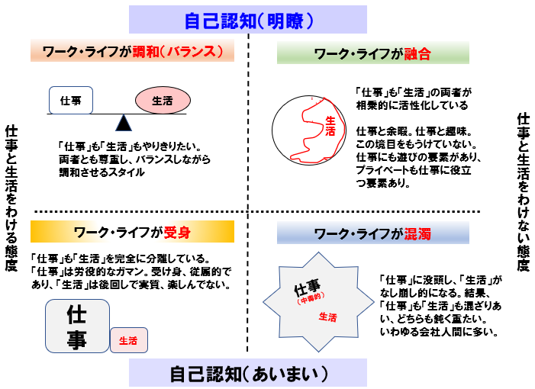

ワーク・ライフスタイルには様々な傾向があり、私たちは、これを大きく4つに分類しました。 「融合」・「調和」・「混濁」・「受け身」という4つのスタイルのうち、 あなたが理想と考えているスタイルはどのようなものかを確かめ、 診断結果に合わせた1本の映画を見方とセットにしておすすめさせていただきます。 ぜひ、自分のワーク・ライフスタイルの傾向を知るとともに、 映画を観て、考える時間を楽しんでください。

本チェックシートを利用される皆様へ
映画で語るキャリア塾では、映画を観て、語ることで、 自分を知って、気づいて、拡げていく新しいライフスタイルを提案しています。 さらに興味のある方は、映画で語るキャリア塾HP「お問い合わせ」より、 「ワンコイン」・「90分」で体験できる映画で語る体験会に申し込みください。 体験会に参加していただけると 当社が独自で開発した、「キャリアアンカーシート」をプレゼントさせていただきます。 ぜひご活用ください。

詳しい説明はこちらから

※本チェックシートの著作権等の取り扱いについて ワーク・ライフスタイルチェックシートの著作権は、映画で語るキャリア塾及び、有限会社smart- iが所有しております。 無断転載 ・ 配布等をされることのないようにお願いいたします。

※本チェックシートの診断結果について 診断結果は、現在のあなたのワーク・ライフスタイル志向度を表すものであり、現在のあなたのワーク・ライフスタイルを表すものではありません。診断結果によって、自身の理想を再確認するツールとしてご活用ください。

ワーク・ライフスタイル診断結果
ワーク・ライフスタイルチェックシート 診断結果

氏名 |  | 0

 |  |  |  |  |  | 融合 | 調和 | 混濁 | 受身
 |  |  |  |  | 点数 | 0 | 0 | 0 | 0
 |  |  |  |  | 順位 | 1 | 1 | 1 | 1

あなたのワーク・ライフスタイル志向度 の結果は |  |  | 融合 | スタイルの志向度が高いです！
 | ※ 同点の場合、正しい言葉が表示されないことがあります。ご了解の上、ご確認ください。
 | それぞれのワーク・ライフスタイル志向度に合わせたおすすめの映画は？？

融合スタイルの志向度が高いあなたへ 映画『女神の見えざる手』から考える『新しい文化の作り方』 www.amazon.co.jp/dp/B07B3ZF747 アメリカで銃を規制を強化するか、自由市場に委ねるか。自分たちに有利なルールを作りたいと考えた銃擁護団体から依頼を受けたロビー会社に勤めていたスローンは、信念に反する仕事は受けられないと、銃規制はの小さな会社に移籍する。 巨大な資金を持ち、強大な権力とのつながりを持つ擁護団体派に対抗し、スローン自身が作りたい銃規制に対する考え方を 実現するために彼女が取り組んだ奇策の数々は必見。本当に叶えたい事を叶えるために必要な「人との関わり方」を考えてみて

調和スタイルの志向度が高いあなたへ 映画 「マイ・インターン」から考える『よりよいワークライフスタイルの作り方』 www.amazon.co.jp/dp/B0192BGB1E 人気ファッションサイトのCEOを勤めるジュールスは、仕事と家庭を両立させ、理想的な生き方を過ごしていた。 そんなジュールスのもとにやってくることになった、シニアインターンのベン。いい人過ぎることに不信感を抱いたジュールスは当初、邪険に扱ってしまうが、関わり合い、信頼関係を育む中で、人生の大先輩から数多くのアドバイスを得る。理想的と考えていた生き方の裏にある不都合な真実と向き合い、よりよいワークライフスタイルを実現していくための工夫と挑戦の姿をぜひ！

混濁スタイルの志向度が高いあなたへ 映画 「プーと大人になった僕」から考える『大切にしたかったこと』 www.amazon.co.jp/dp/B07K9G2YQN 大人になったクリストファー・ロビンは、愛する妻や娘とロンドンで暮らしながら、旅行カバン会社で多忙な日々を過ごしていた。 多忙すぎる故に、家族をないがしろにし、思い悩んでいたところに、かつての親友プーが現れる。 再会を果たし、思い出に触れることで気づいていくクリストファーロビンの変化の姿から、自分自身の過去を振り返り、未来に つないでいくヒントを得てください。「あなたが本当に大切にしたかったことは何？」と考えてみるといいですね！

受身スタイルの志向度が高いあなたへ 映画 「百円の恋」から考える『前向きに生きる一歩目の歩み方』 www.amazon.co.jp/dp/B01014748K 何もせず、家でぐうたら生活をしていた主人公「イチコ」 父母が営む惣菜屋の手伝いもしない「イチコ」に激怒するシングルマザーの姉。喧嘩の果てに「イチコ」は行く当てもない中、外へ飛び出してしまう。深夜のコンビニバイトに就職した「イチコ」はその帰り道、中年ボクサー狩野と出会い、恋をする。不器用で、何も持っていない「イチコ」が恋とボクシングを通して変化していく姿から、「自分の意志で何かを始めるヒント」を得てください。がむしゃらに頑張ろうとする「イチコ」の姿から考えてみましょう。

